附件3
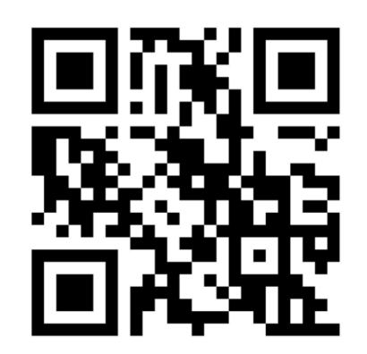
附件3：报名二维码

